E-MAIL専用注文用紙
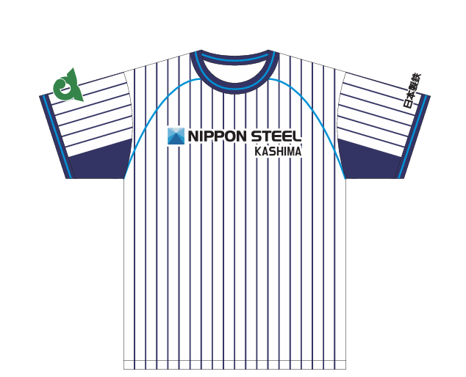
ホワイトイメージ
＋５００円
KASHIMA
レプリカTシャツ申込書（E-MAIL申込専用）
 | （有）スポーツギャラリー高橋 宛て |  |  |  |  |  |  |  |  |  |  |  |  |  | ※デザインパターン
 | ◇メールアドレス |  | sgtcoltd@mug.biglobe.ne.jp |  |  |  |  | ◇住所 鹿嶋市宮中３－６－２３
 |  |  |  |  |  |  |  | （ＴＥＬ ０２９９－８３－０５００）
50
 | お客様情報（空欄にご入力下さい） |  |  |  | ご注文日 年 月 日
 | お 名 前 |  | ご 住 所（もしくはお届け先） |  |  |  | ご連絡先※
＋５００円
 | （ﾌﾘｶﾞﾅ） |  | 〒 |  |  |  | （固定）
ピンクイメージ
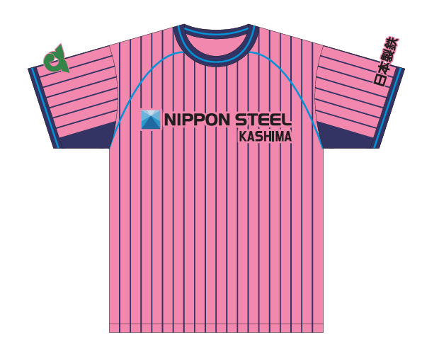
 |  |  |  |  |  |  | （携帯）
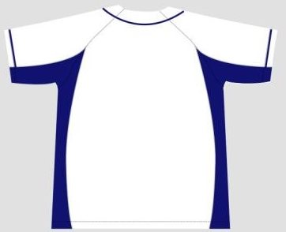
 | 会社名(部署名） |  |  |  |  |  |  |  |  |  |  |  |  |  | ・上記デザインはパターン④の場合です。
パターン③
 |  |  |  |  |  |  |  |  |  |  |  |  |  |  | ・パターン②の場合は＋500円のみ追加、となります。
 | ※弊社より連絡が可能な番号をご記入下さい。

 | ご注文明細 （表中の数量欄に、ご希望数量のみを入力して下さい。 合計枚数と金額が自動計算されます。）

＋５００円
 |  | デザインパターン （右のパターンもご覧下さい） |  | 価格表 |  | サイズ別ご注文数料
 |  |  |  |  |  | M |  | L |  | O |  | XO
 |  |  |  | 加工料 | 値段／着 | 数量 （枚） | 購入金額 (円） | 数量 （枚） | 購入金額 (円） | 数量 （枚） | 購入金額 (円） | 数量 （枚） | 購入金額 (円）
 |  | ① | 標準（背面デザイン無） | 0 | 3,500 | 0 | 0 | 0 | 0 | 0 | 0 | 0 | 0 |  | デザイン記入欄
 | ホワイト | ② | 名入れ、背番号入のどちらか一か所 | 500 | 4,000 | 0 | 0 | 0 | 0 | 0 | 0 | 0 | 0 |  | ご希望のデザインをこちらの欄に記載下さい。 (内容によっては、対応できかねる場合がございます。）
 |  | ③ | 後援会ロゴマーク入り | 500 | 4,000 | 0 | 0 | 0 | 0 | 0 | 0 | 0 | 0
 |  | ④ | 名入れと背番号の両方プリント（計２か所） | 1,000 | 4,500 | 0 | 0 | 0 | 0 | 0 | 0 | 0 | 0
 |  | ① | 標準（背面デザイン無） | 0 | 3,500 | 0 | 0 | 0 | 0 | 0 | 0 | 0 | 0
 | ピンク | ② | 名入れ、背番号入のどちらか | 500 | 4,000 | 0 | 0 | 0 | 0 | 0 | 0 | 0 | 0
 |  | ③ | 後援会ロゴマーク入り | 500 | 4,000 | 0 | 0 | 0 | 0 | 0 | 0 | 0 | 0
 |  | ④ | 名入れと背番号の両方プリント | 1,000 | 4,500 | 0 | 0 | 0 | 0 | 0 | 0 | 0 | 0
 |  |  |  | 合計 |  | 0 | 0 | 0 | 0 | 0 | 0 | 0 | 0
 |  |  |  |  |  |  |  |  |  |  |  | 申込枚数 | 0 | 枚
 | ◇お支払い方法 |  | 銀行振り込み ＯＲ 店頭でのお支払い （いずれかを ○で お選び下さい。） |  |  |  |  |  |  |  |  | ご購入金額合計（税込） |  |  | 名前
 | ◇お届方法 |  | 郵送・宅配 ＯＲ 店頭でのお受け取り （いずれかを ○で お選び下さい。） |  |  |  |  |  |  |  |  |  | 0 | 円 | 背番号

字体の色： ホームはブルー、ビジターは白
 | （上記で銀行振り込みを選ばれた方は、弊社にてご入金確認の上、お届けします。） |  |  |  |  |  |  |  |  | 代金の銀行振り込みの場合
 | 【お振込先】 |  |  |  |  |  |  |  |  |  | お客様振込費用実費負担
 | 銀行名 常陽銀行 鹿島支店
 | 口座名義 （ユウ）スポーツギャラリータカハシ |  |  |  |  |  |  |  |  | 郵送もしくは宅配ご希望の場合
 | 口座番号 普通口座 ６３３８００８ |  |  |  |  |  |  |  |  | 一口プラス８００円のお客様負担
 |  |  |  |  |  |  |  |  |  | （ご購入の合計金額に、加算してください） |  |  |  |  |  | 特殊デザインは個別にスポーツギャラリー高橋へご相談ください。
 | ※この申込書でお客様より頂いた個人情報は、本商品のお取引にのみ使用し、他の目的に使用することはありません。

FAX 専用注文用紙
ホワイトイメージ
＋５００円
KASHIMA
レプリカTシャツ申込書（FAX申込専用）
 | （有）スポーツギャラリー高橋 宛て |  |  |  |  |  |  |  |  |  |  |  |  |  | ※デザインパターン
 | ◇FAX番号 |  | ０２９９－８３－６３３０ |  |  |  |  | ◇住所 鹿嶋市宮中３－６－２３
 |  |  |  |  |  |  |  | （ＴＥＬ ０２９９－８３－０５００）
50
 | お客様情報（空欄にご入力下さい） |  |  |  | ご注文日 年 月 日
 | お 名 前 |  | ご 住 所（もしくはお届け先） |  |  |  | ご連絡先※
＋５００円
 | （ﾌﾘｶﾞﾅ） |  | 〒 |  |  |  | （固定）
ピンクイメージ
 |  |  |  |  |  |  | （携帯）
 | 会社名(部署名） |  |  |  |  |  |  |  |  |  |  |  |  |  | ・上記デザインはパターン④の場合です。
パターン③
 |  |  |  |  |  |  |  |  |  |  |  |  |  |  | ・パターン②の場合は＋500円のみ追加、となります。
 | ※弊社より連絡が可能な番号をご記入下さい。

 | ご注文明細 （表中の数量欄に、ご希望数量のみを入力して下さい。 合計枚数と金額が自動計算されます。）

＋５００円
 |  | デザインパターン （右のパターンもご覧下さい） |  | 価格表 |  | サイズ別ご注文数料
 |  |  |  |  |  | M |  | L |  | O |  | XO
 |  |  |  | 加工料 | 値段／着 | 数量 （枚） | 購入金額 (円） | 数量 （枚） | 購入金額 (円） | 数量 （枚） | 購入金額 (円） | 数量 （枚） | 購入金額 (円）
 |  | ① | 標準（背面デザイン無） | 0 | 3,500 | 0 | 0 | 0 | 0 | 0 | 0 | 0 | 0 |  | デザイン記入欄
 | ホワイト | ② | 名入れ、背番号入のどちらか一か所 | 500 | 4,000 | 0 | 0 | 0 | 0 | 0 | 0 | 0 | 0 |  | ご希望のデザインをこちらの欄に記載下さい。 (内容によっては、対応できかねる場合がございます。）
 |  | ③ | 後援会ロゴマーク入り | 500 | 4,000 | 0 | 0 | 0 | 0 | 0 | 0 | 0 | 0
 |  | ④ | 名入れと背番号の両方プリント（計２か所） | 1,000 | 4,500 | 0 | 0 | 0 | 0 | 0 | 0 | 0 | 0
 |  | ① | 標準（背面デザイン無） | 0 | 3,500 | 0 | 0 | 0 | 0 | 0 | 0 | 0 | 0
 | ピンク | ② | 名入れ、背番号入のどちらか | 500 | 4,000 | 0 | 0 | 0 | 0 | 0 | 0 | 0 | 0
 |  | ③ | 後援会ロゴマーク入り | 500 | 4,000 | 0 | 0 | 0 | 0 | 0 | 0 | 0 | 0
 |  | ④ | 名入れと背番号の両方プリント | 1,000 | 4,500 | 0 | 0 | 0 | 0 | 0 | 0 | 0 | 0
 |  |  |  | 合計 |  | 0 | 0 | 0 | 0 | 0 | 0 | 0 | 0
 |  |  |  |  |  |  |  |  |  |  |  | 申込枚数 | 0 | 枚
 | ◇お支払い方法 |  | 銀行振り込み ＯＲ 店頭でのお支払い （いずれかを ○で お選び下さい。） |  |  |  |  |  |  |  |  | ご購入金額合計（税込） |  |  | 名前
 | ◇お届方法 |  | 郵送・宅配 ＯＲ 店頭でのお受け取り （いずれかを ○で お選び下さい。） |  |  |  |  |  |  |  |  |  | 0 | 円 | 背番号

字体の色： ホームはブルー、ビジターは白
 | （上記で銀行振り込みを選ばれた方は、弊社にてご入金確認の上、お届けします。） |  |  |  |  |  |  |  |  | 代金の銀行振り込みの場合
 | 【お振込先】 |  |  |  |  |  |  |  |  |  | お客様振込費用実費負担
 | 銀行名 常陽銀行 鹿島支店
 | 口座名義 （ユウ）スポーツギャラリータカハシ |  |  |  |  |  |  |  |  | 郵送もしくは宅配ご希望の場合
 | 口座番号 普通口座 ６３３８００８ |  |  |  |  |  |  |  |  | 一口プラス８００円のお客様負担
 |  |  |  |  |  |  |  |  |  | （ご購入の合計金額に、加算してください） |  |  |  |  |  | 特殊デザインは個別にスポーツギャラリー高橋へご相談ください。
 | ※この申込書でお客様より頂いた個人情報は、本商品のお取引にのみ使用し、他の目的に使用することはありません。

